Sheet1
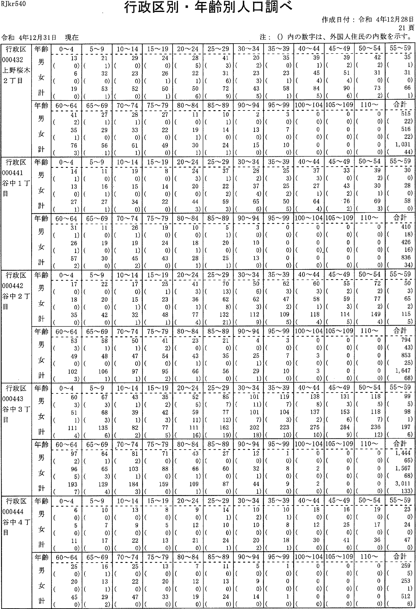

RJkr540
行政区別・年齢別人口調べ
注：(）内の数字は、外国人住民の内数を示す。
令和4年12月31日現在
作成日付：令和4年12月28日
21頁
行政区 000432 上野桜木 2T目 | 年齢 男 女 計 | 0~4 13 (0) 6 (0) 19 (0) | 5-9 21 (i)32 (0)53(1.) | 10~ 14 29 (0) 23 (0) 52 (0) | 15~ 19 24 （の 26 (1)50 (1) | 20'-24 28 (5) 22 (1) 50 (6) | 25--29 41 (3) 31 (6) 72 (9) | 30-'34 20 (2) 23 (3) 43 (5) | 35-,3935 (0)23 (1) 58 (1) | 40-.-4439(1) 45 (4) 84 (5) | 45-.-4930 (2)51 (4) 90 (6) | 50~5442(2) 31(0)73(2) | 55-5935 (1)31(0) 66 (1)
 | 齢ョ7く十堆男女計年吉ブ“（旨 | 60'-64 41 (2) 35 (1) 76 (3) | 65-'69 27 (1) 29 (0)56(1) | 70--7428 (1) 33 (0) 61 (1) | 75-.,79 27 （の22 (0)49(0) | 80--'84 11 (0) 19 (1) 30 (1) | 85~ 89 10 (1) 14 (0) 24 (1) | 42の3の5の 9 一・ 0 9 | 9s-,99 3 (o) 7 (0) 10 (0) | 100~ 104 0 (0) 0 (0) 0 (0) | 105- 109 0 (0) 0 (0) 0 (0) | 110~ 0 (0)0 (0) 0 (0) | 合計 515 (22) 516 (22) 1, 031 (44)
行政区 000441 谷中iT 目 | 齢ーぐ十筆男女計年占ブ）・＝p | 0-4 14 (1)13 (0) 27 (1) | 106171 92 一・ にU一 | 10-'-1419 （の 15 (0) 34 (0) | 15--19 8 (0)14 (0)22(0) | 20"-24 24 (3) 20 (0) 44 (3) | 25-29 37 (1) 22 (2) 59 (3) | 30~ 34 28 (2)37 (4) 65 (6) | 35-.-39 25 (3) 25 (2) 50 (5) | 40'--44 37 (3) 27 (1) 64 (4) | 45,-,4933 (0)43 (2)76(2) | 50-'-54 39 (2) 30 (1) 69 (3) | 55--5930 (0)28 (0)58 (0)
 | 齢ーく十 維男女計年吉ブ“言 | 60~64 31 (1) 26 (1) 57 (2) | 65-'69 11 （の 19 (0) 30 (0) | 70-'-74 26 (1)19 (1) 45 (2) | 75-79 19 (0) 24 (0) 43 (0) | 80--84 10 (0) 18 (1) 28 (1) | 85-'-89 5 (i)20 (0) 25 (1) | 90--94 3 (0) 10 (0)13(0) | 95-SO0 (0)0 (0)0(0) | 100- 104 0 (0) 0 (0). 0 (o) | 105-lOS 0 (0) 0 (0) 0 (0) | I 10- 0 (0)0 (0)0(0) | 合計 410 (18)426 (16)836 (34)
行政区 000442 谷中2丁 目 | 齢7ぐ十 堆男女計年フ | 0'- 4 17 (0) 18 (0) 35 (0) | 5-9 22 (0) 20 (0) 42 (0) | 10-'14 17 （の 15 (1) 32 (1) | 15--19 25 (1) 23 (0) 48 (i) | 20-'24 41 (3) 36 (1) 77 (4) | 25-29 70 (13) 62 (8) 132 (21) | 30---34 50 (6) 62 (3) 112 (9) | 35,-39 62 (3) 47 (2) 109 (5) | 40-44 60 (3) 58 (1) 118 (4) | 45-49 55 (2) 59 (3) 114 (5) | 50-54 72 (2)77 (2)149 (4) | 55-.---59 50 (3) 65 (2) 115 (5)
 | 齢ョフく十 唯男女計年フ | 60-64 53 (3) 49 (0) 102 (3) | 65'-'--6958 (1)48 (0)106(1) | 70-'--74 50 (1)47 (0)97(1) | 75-79 41 (2) 54 (0) 95 (2) | 80-84 23 (0)43 (1)66(1) | 85-89 21 (0) 35 (0) 56 (0) | 90-94 4 (o)25 (1) 29 (1) | 95~99 3 (0)7 (0)10(0) | 100'-104 0 (0) 3 (0) 3 (0) | 105-lOS 0 (0)0 (0)0(0) | 110'-- 0 (0)0 (0)O(0) | 合計 794 (43)853 (25) 1,647 (68)
行政区 000443 谷中3丁目 | 齢ーく十 雄男女計 年Jプ一言 | 0~4 60 (3) 51 (1) 111 (4) | 5~9 67 (3) 68 (3) 135 (6) | 10~1443 (1) 39 (1) 82 (2) | 15~19 35 (2) 42 (3) 77 (5) | 20~24 62 (5〕 59 (11) 111 (16) | 25~29 85 (7)77 (12)162(19) | 30~34101 (n)101 (7) 202 (18) | 35~39 119 (7) 104 (3) 223 (1の | 唾0~44 138 (8) 137 (2) 275 (10) | 45~49 131 (3) 153 (6) 284 (9) | 50~54 118 (5) 118 (7)236(12) | 55~59 99 (5) 9S (1) 197 (6)
 | 齢3く十 雄男女計 年Jブ“言 | 60~64 97 (2) 96 (5) 193 (7) | 65~69 64 (1) 65 (3) 129 (4) | 70~74 81 (2) 103 (1) 184 (3) | 75~79 7l (0) 88 (0) 159 (0) | 80~84 43 (0) 66 (1) 109 (1) | 85~89 27 (0) 60 (0) 87 (0) | 90~94 12 (0) 32 (1) 44 (1) | 95~99 1 (0) 8 (0) 9 (0) | 100~104 D (0) 2 (0) 2 (0) | 105~109 0 (0)0 (0)0(0) | 110~ 0 (0)O (0)0(0) | 合計 1,444 (65) 1,567 (65) 3,011 (133)
准「44 」くd工1 記些d吐hr 一丁10工 lm谷目 | 齢ョJぐ十堆男女計 年舌ゾ）・言 | 0~4 6 (0) 5 (0) 11 (0) | 5~9 10 (0)7 (0)17(0) | 10~14 13 （の 9 (0) 22 (0) | 15~198 (0)5 (0)13(0) | 20~24 9 (0) 12 (0) 2l (0) | 25~29l4 (1)l0 (0) 24 (1) | 30~34 1O (2) 1O (0) 20 (2) | q〕一011Q」n一8111 っJ一11 一・ LD一 ウJ一 | 40~44 18 (0) 12 (0) 30 (0) | 45~49l6 (0) 25 (0) 41 (0) | 50~54 19 （の1? (0)36(0) | 55~59 23 (0) 24 (0) 47 (0)
 | 齢1く十堆男女計年jブ“言 | 60~64 25 (0) 20 (0} 45 (0) | 65~69 l6 (1) l3 (1) 29 (2) | 70~74 25 (0) 22 (0) 47 (0) | 75~79 13 (0) 20 (0) 33 (0) | 80~84 7 (0) 12 (0) 19 (0) | 85~89 11 (0) 13 (0) 24 (0) | 90~945 (0)9 (0) 14 (D) | 95~99 l (0) 0 (0) l (0) | 100~104 0 (0) 0 (D) 0 (0) | 105~109 0 (0)0 (0)0(0) | 110~ O (0)O (0)0(0) | 合計 259 (5) 253 (1) 512 (6)

R.Jkr540
行政区別・年齢別人口調べ
作成日付：令和4年12月28日
22頁
令和4年12月31日現在 | 注：(）内の数字は、外国人住民の内数を示すD

行政区 000445 谷中5T 目 | 年齢 男 女 計 | 0---4 17 (1) 11 (2) 28 (3) | 5~9 23 (1) 23 （の 46 (1) | 10--14 16 (1)10 (0) 26 (1) | 15---19 10 （の 7 (o) 17 (0) | 20-24 23 (5) 17 (5) 40 (10) | 25-29 21 (4) 20 (2) 41 (6) | 30-,34 24 {2)26 (2)50 (4) | 35-.--3928 (4)36 (4)64 (8) | 40-,--44 37 (1) 33 （の 70 (1) | 45-4932(2) 30 (0) 62 (2) | 50-5430 (1)36(0) 66(1) | 刊劃
 | 齢ョJぐ十堆男女計年うブ“言 | 60-'--64 16 (0) 23 (0) 39 (0) | 65-69 16 (0) 25 (1) 41 (1) | 70-74 27 (0)30 (i) 57 (1) | 75-'--79 21 (0) 23 (0) 44 (0) | 80--84 16 (0) 24 (0)40(0) | 85-89 12 （の 17 (1) 29 (1) | 90-'--94 3 (0) 9 (0) 12 (0) | 95-'990 (0)5 (0)5(0) | 100--'-104 0 (0) l (0) 1 (0) | 105-109 0 (0) 0 (0) 0 (0) | 110-'-- 0 (0)0 (0)0(0) | 餌国
行政区 000446 谷中6丁昌 | 齢37く十雄男女計年フ | 0~4 l (0) 2 (0) 3 (0) | 5~9 7 (0)5 (0) 12(0) | 10-14 4 (0)10 (0) 14 (0) | 15'-19 3 (0) 11 (0) 14 (0) | 20~246 (0)l0(0) l6(0) | 25-'--29 4 (0) 8 (0) 12 (0) | 30-34 10 （の2 (0)12(0) | 35-39 11 (0) 10 (1) 21 (1) | 40-'44 10 (0) 9 (1) 19 (1) | 45,_-4919 （の 15 (2) 34 (2) | 50-54 13 (0) 13 (0) 26 (0) | 網国
 | 齢ョ7く十雄男女計年E一？り“・肩 | 60'-64 12 (0) 10 (0) 22 (0) | 65-69 9 (0) 11 (0) 20 (0) | 70-74 14 （の 14 （の 28 （の | 75-7910 (0) 15 (0) 25 (0) | 80-84 3 (0) 11 (0) 14 (0) | 85-896 (0) 9 (0) 15 (0) | 90-9唾2 (0)6 (0) 8 ('0) | 95- 99 1 (0) 1 (0) 2 (0) | 100- 104 0 (0) 0 (0) 0 (0) | 105-109 0 (0) 0 (0) 0 (0) | 110- 0 (0)0 (0)0(0) | 欄国
行政区 000447 谷中7丁目 | 齢ョ7く十維男女計年うョ“言 | 0~4 14 (o) 9 (0) 23 (0) | 5 -9 12 （の 6 (0) 18 (0) | 10-14 15 (0) 15 (0) 30 (0) | 15-19 22 (0) 20 (0) 42 (0) | 20-24 22 (0) 10 (0) 32 (0) | 25-29 30 (1) 15 (2) 45 (3) | 30-'--3428 (0)30 (0)58(0) | 35-.39 22 (0) 31 (0) 53 (0) | 40-44 26 (1) 20 (0) 46 (1) | 45-.---49 39 (2) 41 (0) 80 (2) | 50-54 39 (0) 40(1)79 {i) | 翻倒
 | 齢ーぐ十堆男女計年E一）ブ）言 | 60-64 40 (1) 37 (1) 77 (2) | 65-69 28 (1) 32 (1) 60 (2) | 70-74 29 (0) 35 (0) 64 (0) | 75-79 36 (1) 37 (0) 73 (1) | 80--84 15 (0) 28 (0) 43 (0) | 85-89 8 (0)32 (0)40(0) | 90-94 5 (0) 21 (0)26(0) | 95-99 3 (o) 5 (0) 8 (0) | 100-104 0 (0) 0 (0) 0 (0) | 105--109 0 (0)0 (0)0(0) | 110- 0 (0)0 (0)0(0) | 卿国
戸― | 齢jく十華男女計年7p | 0~4 3. 173 (144) 2, 990 (137) 6, 163 (281) | 5~9 3, 012 (157) 2, 996 (141) 6, 008 (298) | 10-14 2, 881 (160) 2, 688 (130) 5, 569 (290) | 15-19 2, 942 (352) 2, 840 (281) 5, 782 (633) | 20--24 5, 116 (1, 206) 5,153 (982) 10,269 (2,188) | 25~29 9,733 (1,406) 9,145 (1,253) 18,878 (2,659) | 30~34 9,531 (1,221) 8,321 (1,108) 17,852 (2,329) | 35~39 8,851 (824) 7,701 (784) 16,552 (1,608) | 40~448,737 (671) 7,819 (719) 16,556 (1,390) | 45~49 9,186 (52?) 8,166 (579) 17,352 (1,106) | 50~54 5,892 (468) 8,370 (580) 17,262 (1,048) | 55~59 7,229 (376) 6,284 (412) 13,513 (788)
 | 齢ョJぐ十維男女計年Jブ“言 | 60~64 5,759 (238) 4,905 (324〕 10,664 (562) | 65~69 4,797 (190) 4,343 (206) 9,140 (396) | 70~74 5,865 (74) 5,372 (97) 11,237 (171) | 75~79 4、339 (63) 4,793 (59) 9,132 (122) | 80~84 2,996 (31) 4,299 (44) 7,295 (75) | 85~89 1,937 (15) 3,237 (35) 5,174 (50) | 90~94637 (6) 1,675 (16) 2,312 (22) | 95~99 140 (2) 523 (7) 663 (9) | 100~104 8 (0)89 (1)97(1) | 105~109 0 (0) 9 (0) 9 (0) | 110~ 0 (0)Q (0)0(0) | 合計 105,761 (5,131) 101,718 (7,895) 207,479 (16,026)

